Sheet1
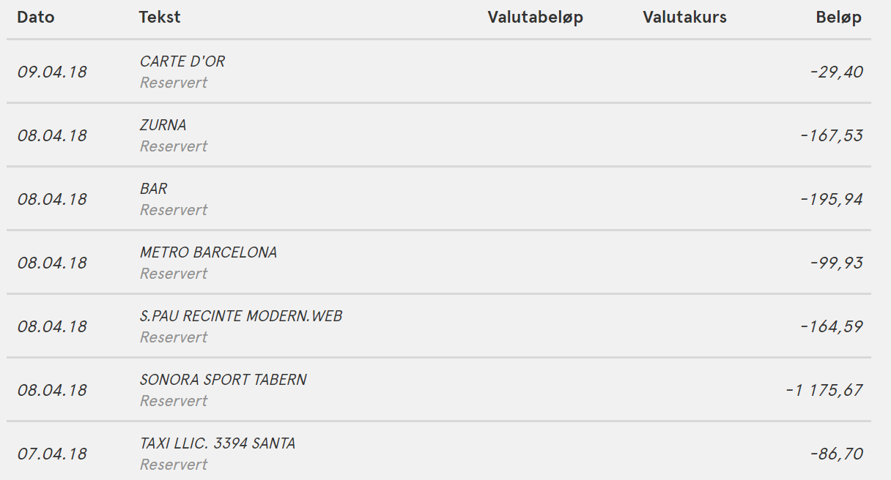
 |  | sondre | jacob

babb | 167 | 40 | 40

 |  | 15 | 15
 |  | 10 | 10

mojito | 196 | 49 | 49
hospital tourist | 164
øl og burger | 1175 | 117.5 | 117.5
taxi | 86.7 | 28.9 | 28.9

mat I butikk | 236.3386 | 78.779533333 | 78.779533333
sum |  | 339.17953333 | 339.17953333

